RawData
시행년도 | 시행사 구분 | 권역구 구분
2025 | 신분당 | 서초구

순번 | 조사측선명 | 손상구분번호 | 침하(mm) | 균열 | 습윤 | 노후도(년) | 지반침하 발생 등의 이력(1년 이내) | 침하 | 균열 | 습윤 | 노후도 | 보수보강이력 | 평가점수 | 평가등급 | 조사자 의견 | 인접지번주소(도로명주소) | 조사 위치도 | 부가정보 1 | 부가정보 2
1 | 강남대로 | 25-서초구-1 | 양호 | - | 양호 | 2 | - | 0 | 0 | 0 | 0 | 0 | 0 | 일반 | 5cm미만 침하 |  | 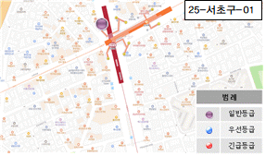 | 피난계단 옆(상선) 보도 (강남대로)
2 | 강남대로 | 25-서초구-2 | 양호 | 거북등 | 양호 | 2 | - | 0 | 3 | 0 | 0 | 0 | 3 | 일반 |  |  | 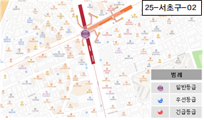 | 신사역 교차로 도로 (강남대로)
3 | 강남대로 | 25-서초구-3 | 양호 | 횡균열 | 양호 | 2 | - | 0 | 1 | 0 | 0 | 0 | 1 | 일반 |  |  | 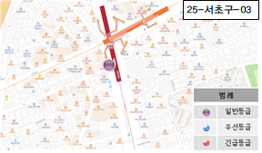 | 파리바게트 앞 도로 (강남대로)
4 | 강남대로 | 25-서초구-4 | 양호 | 거북등 | 양호 | 2 | - | 0 | 3 | 0 | 0 | 0 | 3 | 일반 | 5cm미만 침하 |  | 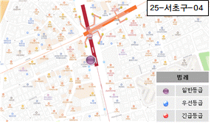 | CELL TRION 앞 도로 (강남대로)
5 | 강남대로 | 25-서초구-5 | 양호 | - | 양호 | 2 | - | 0 | 0 | 0 | 0 | 0 | 0 | 일반 | 보도침하 |  |  | CELL TRION 앞 보도 (강남대로)
6 | 강남대로 | 25-서초구-6 | 양호 | 거북등 | 양호 | 2 | - | 0 | 3 | 0 | 0 | 0 | 3 | 일반 | 5cm미만 침하 |  | 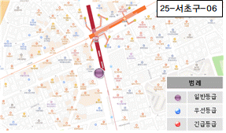 | 서울미소그린치과 앞 버스정류장 도로 (강남대로)
7 | 강남대로 | 25-서초구-7 | 양호 | 거북등 | 양호 | 2 | - | 0 | 3 | 0 | 0 | 0 | 3 | 일반 | 5cm미만 침하 |  |  | 씨티약국 앞 도로 (강남대로)
8 | 강남대로 | 25-서초구-8 | 양호 | 거북등 | 양호 | 2 | - | 0 | 3 | 0 | 0 | 0 | 3 | 일반 | 버스차선 확인불가 |  | 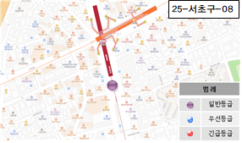 | 스타벅스 앞 버스차선 (강남대로)
9 | 강남대로 | 25-서초구-9 | 양호 | 거북등 | 양호 | 2 | - | 0 | 3 | 0 | 0 | 0 | 3 | 일반 | 5cm미만 침하 |  | 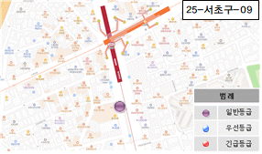 | 이디아커피 앞 도로 (강남대로)
10 | 강남대로 | 25-서초구-10 | 양호 | 거북등 | 양호 | 2 | - | 0 | 3 | 0 | 0 | 0 | 3 | 일반 |  |  | 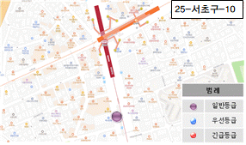 | 하나은행 앞 도로 (강남대로)
11 | 강남대로 | 25-서초구-11 | 양호 | 거북등 | 양호 | 2 | - | 0 | 3 | 0 | 0 | 0 | 3 | 일반 | 5cm미만 침하 |  | 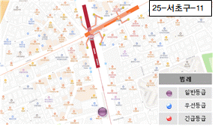 | 페페신사 앞 도로 (강남대로)
12 | 강남대로 | 25-서초구-12 | 양호 | 거북등 | 양호 | 2 | - | 0 | 3 | 0 | 0 | 0 | 3 | 일반 | 5cm미만 침하 |  | 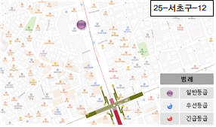 | HY빌딩 앞 도로 (강남대로)
13 | 강남대로 | 25-서초구-13 | 양호 | 거북등 | 양호 | 2 | - | 0 | 3 | 0 | 0 | 0 | 3 | 일반 | 5cm미만 침하 |  | 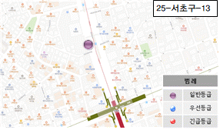 | 현장(잠원동28-6) 앞 도로 (강남대로)
14 | 강남대로 | 25-서초구-14 | 양호 | - | 양호 | 2 | - | 0 | 0 | 0 | 0 | 0 | 0 | 일반 | 보도침하(5cm) |  |  | 현장(잠원동28-6) 앞 보도 (강남대로)
15 | 강남대로 | 25-서초구-15 | 양호 | 거북등 | 양호 | 2 | - | 0 | 3 | 0 | 0 | 0 | 3 | 일반 |  |  | 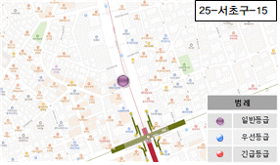 | KDB산업은행 앞 도로 (강남대로)
16 | 강남대로 | 25-서초구-16 | 양호 | 거북등 | 양호 | 2 | - | 0 | 3 | 0 | 0 | 0 | 3 | 일반 |  |  | 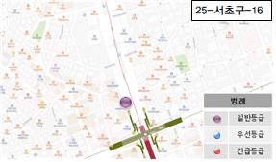 | ok광생약국 앞 도로 (강남대로)
17 | 강남대로 | 25-서초구-17 | 양호 | 거북등 | 양호 | 2 | - | 0 | 3 | 0 | 0 | 0 | 3 | 일반 | 5cm미만 침하 |  | 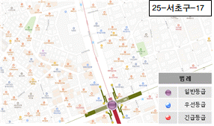 | 논현역 교차로 (강남대로)
18 | 강남대로 | 25-서초구-18 | 양호 | 거북등 | 양호 | 2 | - | 0 | 3 | 0 | 0 | 0 | 3 | 일반 |  |  | 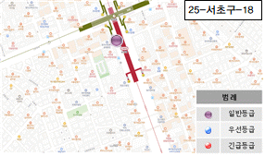 | 논현역 #5번출 앞 도로 (강남대로)
19 | 강남대로 | 25-서초구-19 | 양호 | 거북등 | 양호 | 2 | - | 0 | 3 | 0 | 0 | 0 | 3 | 일반 |  |  | 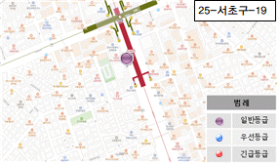 | 논현역 E/V_2호기 앞 도로 (강남대로)
20 | 강남대로 | 25-서초구-20 | 양호 | 종균열 | 양호 | 2 | - | 0 | 1 | 0 | 0 | 0 | 1 | 일반 |  |  | 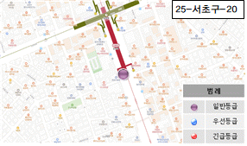 | 논현역 #4번출구 앞 도로 (강남대로)
21 | 강남대로 | 25-서초구-21 | 양호 | 거북등 | 양호 | 2 | - | 0 | 3 | 0 | 0 | 0 | 3 | 일반 |  |  | 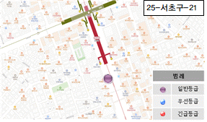 | 참치 앤 쿡 앞 도로 (강남대로)
22 | 강남대로 | 25-서초구-22 | 양호 | 거북등 | 양호 | 2 | - | 0 | 3 | 0 | 0 | 0 | 3 | 일반 |  |  | 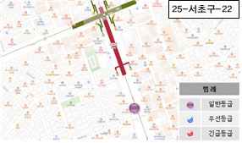 | 뮬리성형외과 앞 도로 (강남대로)
23 | 강남대로 | 25-서초구-23 | 양호 | - | 양호 | 2 | - | 0 | 0 | 0 | 0 | 0 | 0 | 일반 | 보도침하 |  | 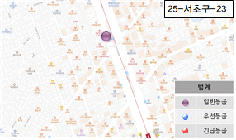 | 강남성모원 안과의원 앞 보도 (강남대로)
24 | 강남대로 | 25-서초구-24 | 양호 | 거북등 | 양호 | 2 | - | 0 | 3 | 0 | 0 | 0 | 3 | 일반 |  |  | 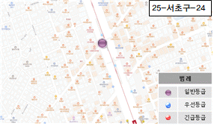 | 커피빈 앞 도로 (강남대로)
25 | 강남대로 | 25-서초구-25 | 양호 | 거북등 | 양호 | 2 | - | 0 | 3 | 0 | 0 | 0 | 3 | 일반 |  |  | 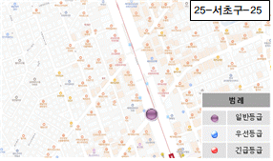 | 스타벅스 앞 도로 (강남대로)
26 | 강남대로 | 25-서초구-26 | 양호 | 거북등 | 양호 | 2 | - | 0 | 3 | 0 | 0 | 0 | 3 | 일반 |  |  | 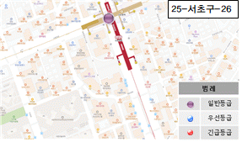 | 신논현역 교차로 =교보타워 교차로 (강남대로)
27 | 강남대로 | 25-서초구-27 | 양호 | 종균열 | 양호 | 2 | - | 0 | 1 | 0 | 0 | 0 | 1 | 일반 |  |  | 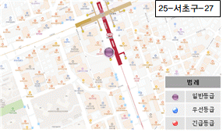 | 교보타워 주차장 앞 도로 (강남대로)
28 | 강남대로 | 25-서초구-28 | 양호 | 거북등 | 양호 | 2 | - | 0 | 3 | 0 | 0 | 0 | 3 | 일반 |  |  | 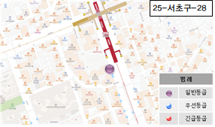 | 던킹도너츠 앞 도로 (강남대로)
29 | 강남대로 | 25-서초구-29 | 양호 | 거북등 | 양호 | 2 | - | 0 | 3 | 0 | 0 | 0 | 3 | 일반 |  |  | 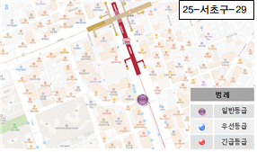 | 수세연 안과의원 도로 (강남대로)
30 | 강남대로 | 25-서초구-30 | 양호 | 거북등 | 양호 | 2 | - | 0 | 3 | 0 | 0 | 0 | 3 | 일반 | 5cm미만 침하 |  | 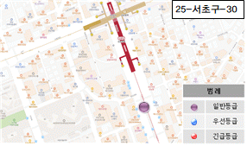 | 자라 앞 도로 (강남대로)
31 | 강남대로 | 25-서초구-31 | 양호 | 거북등 | 양호 | 2 | - | 0 | 3 | 0 | 0 | 0 | 3 | 일반 | 5cm미만 침하 |  | 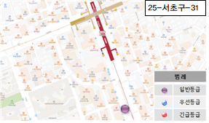 | 준오헤어 앞 보도 (강남대로)
32 | 강남대로 | 25-서초구-32 | 양호 | - | - | 2 | - | 0 | 0 | FALSE | 0 | 0 | 0 | 일반 | 보도침하 |  |  | 준오헤어 앞 도로 (강남대로)
33 | 강남대로 | 25-서초구-33 | 양호 | 거북등 | 양호 | 2 | - | 0 | 3 | 0 | 0 | 0 | 3 | 일반 |  |  | 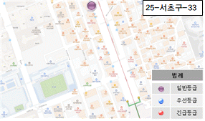 | 라인프렌즈 앞 도로 (강남대로)
34 | 강남대로 | 25-서초구-34 | 양호 | 거북등 | 양호 | 2 | - | 0 | 3 | 0 | 0 | 0 | 3 | 일반 |  |  | 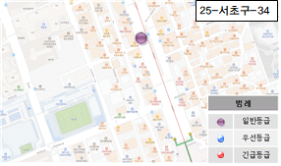 | 올리브영 앞 도로 (강남대로)
35 | 강남대로 | 25-서초구-35 | 양호 | 거북등 | 양호 | 2 | - | 0 | 3 | 0 | 0 | 0 | 3 | 일반 |  |  | 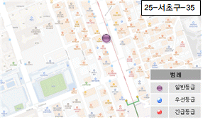 | 비엠사오 앞 도로 (강남대로)
36 | 강남대로 | 25-서초구-36 | 양호 | 거북등 | 양호 | 2 | - | 0 | 3 | 0 | 0 | 0 | 3 | 일반 |  |  | 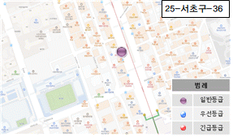 | ABC마트 앞 도로 (강남대로)
37 | 강남대로 | 25-서초구-37 | 양호 | 거북등 | 양호 | 2 | - | 0 | 3 | 0 | 0 | 0 | 3 | 일반 |  |  | 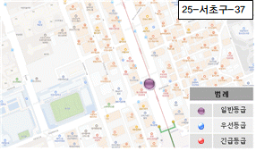 | 강남 성모안과 앞 도로 (강남대로)
38 | 강남대로 | 25-서초구-38 | 보통 | - | 양호 | 2 | - | 3 | 0 | 0 | 0 | 0 | 3 | 일반 | 5cm이상 침하 |  | 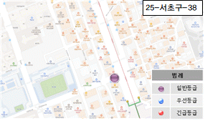 | 강남 성모안과 앞 횡단보도 (강남대로)
39 | 강남대로 | 25-서초구-39 | 양호 | 거북등 | 양호 | 2 | - | 0 | 3 | 0 | 0 | 0 | 3 | 일반 |  |  | 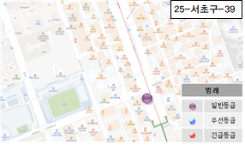 | 삼성스토어 앞 도로 (강남대로)
40 | 강남대로 | 25-서초구-40 | 양호 | 거북등 | 양호 | 2 | - | 0 | 3 | 0 | 0 | 0 | 3 | 일반 | 5cm미만 침하 |  | 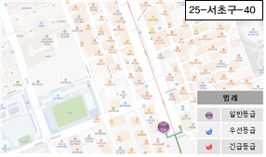 | 하나은행 앞 도로 (강남대로)

